Sheet1
MySQL优化：

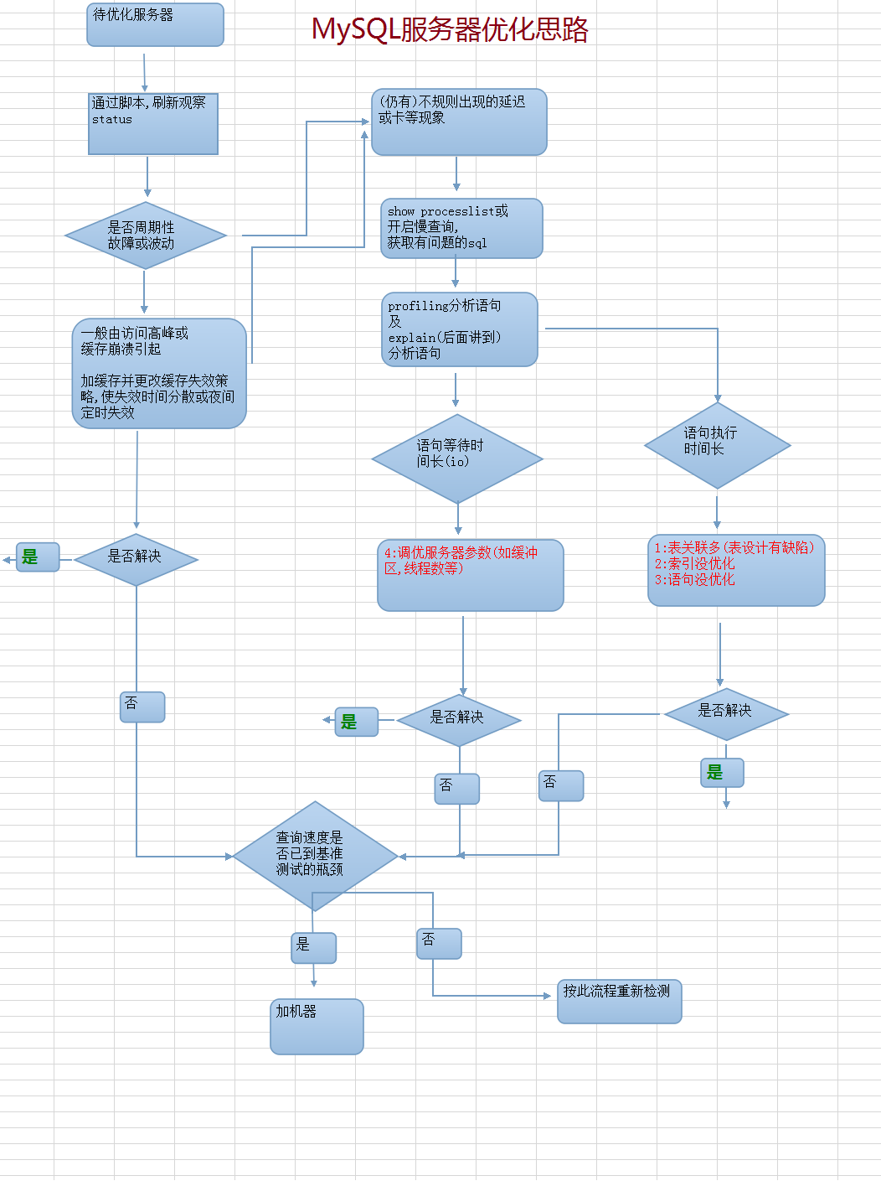
优化思路： |  | awk使用方式
 |  | 基本语法：awk '/正则处理条件/{处理方式}[/正则处理条件/{处理方式}]' 需要处理的文件 |  |  |  | $0：每一列；$1：第1列；$2：第2列；$n：第n列
 |  | 例如： | 文件内容 | 要求 | 语法
 |  |  |  | 找出name为l开头的并打印 | awk '/l/{printf("%s\n",$1)}' 文件名称

（一）观察MySQL周期性波动：通过一下脚本刷新MySQL状态来看周期性变化

1： | 观察MySQL状态：【客户端连接状态下：show status;】 【命令行下：MySQL bin目录/mysqladmin -uroot -p ext】
 | 主要记录：Queries：目前为止已经查询的次数；Threads_connected：当前MySQL打开的连接的数量；Threads_running：正在工作（非睡眠状态）的线程|连接

2： | MySQL bin目录/mysqladmin -u root -p ext | awk '/Queries/{printf("%d ",$4)}/Threads_connected/{printf("%d ",$4)}/Threads_running/{printf("%d\n",$4)}'
 | MySQL bin目录/mysqladmin -u root -p ext | awk '/Queries/{q=$4}/Threads_connected/{c=$4}/Threads_running/{r=$4}END{printf("%d %d %d\n",q,c,r)}'

3： | 编辑每秒刷新sh文件
 | #!/bin/bash while true #无线循环 do /www/server/mysql/bin/mysqladmin -u root -p123123 ext | awk '/Queries/{q=$4}/Threads_connected/{c=$4}/Threads_running/{r=$4}END{printf("%d %d %d\n",q,c,r)}' >> /www/wwwroot/test/status_log.txt #将结果写入指定文件 sleep 1 #休息1秒【每秒执行一次】 done

4： | 使用apache内置压力测试工具：ab 【手动干预】
 | apache bin目录/ab -c 并发数 -n 总请求数 请求地址 例如：ab -c 50 -n 70000 http://192.168.0.108/test.php

5： | awk '{q=$1-last;last=$1}{printf("%d %d %d\n",q,$2,$3)}' 需要处理的文件

6： | 将第五步中处理好的数据粘贴进Excel表格 -> 数据 -> 分列 -> 下一步 -> 分割复合选择：空格 -> 完成 -> 选择所有数据 -> 插入 -> 全部图表 -> 选择合适的图形标
 | 953 | 3 | 1
 | 2849 | 11 | 1
 | 2906 | 15 | 1
 | 2801 | 20 | 1
 | 2969 | 24 | 1
 | 2843 | 28 | 1
 | 3047 | 28 | 1
 | 2900 | 27 | 1
 | 2891 | 27 | 1
 | 2672 | 27 | 1
 | 2975 | 11 | 1
 | 2666 | 26 | 1
 | 2735 | 27 | 1
 | 2864 | 27 | 1
 | 2723 | 27 | 1
 | 2834 | 26 | 1
 | 2684 | 28 | 1
 | 2894 | 2 | 1
 | 2702 | 2 | 1
 | 2819 | 28 | 1
 | 2786 | 26 | 1
 | 2957 | 26 | 1
 | 3017 | 21 | 1
 | 2816 | 25 | 1
 | 2927 | 28 | 1
 | 2759 | 28 | 1
 | 2861 | 29 | 1
 | 2735 | 27 | 1
 | 2777 | 28 | 1
 | 2372 | 20 | 1
 | 104 | 2 | 1
 | 2 | 2 | 1
 | 2 | 2 | 1
 | 2 | 2 | 1
 | 2 | 2 | 1
 | 2 | 2 | 1
 | 2 | 2 | 1
 | 2 | 2 | 1
 | 2 | 2 | 1
 | 2 | 2 | 1
 | 2 | 2 | 1
 | 2 | 2 | 1
 | 2 | 2 | 1
 | 2 | 2 | 1
 | 149 | 8 | 1
 | 2969 | 28 | 1
 | 2996 | 28 | 1
 | 2870 | 27 | 1
 | 2948 | 28 | 1
 | 2798 | 28 | 1
...

